まちアートチラシ
板倉ふれあいまつり 令和3年度特別企画

まちアート
いいなっ
板倉

出展者・参加者大募集！

募集締切：９月30日(木)

毎年恒例の「板倉ふれあいまつり」は、昨年に引き続き今年もコロナ禍の影響により開催が危ぶまれましたが、少しでも地域の皆さんに笑顔・元気を届けたい！とのことから、1日だけの特別企画『いいなっ板倉♡まちアート』と題して開催します。
みなさんの個性あふれる作品展示や、丹精込めた野菜など販売してみませんか？

【募集要項】
■開催日時：令和3年11月7日(日) ＜雨天決行＞※延期なし
第１部 9：00～16：00 『まちアート』
第２部 17：00～20：00 『イルミネーション点灯』(予定)
■開催場所：板倉コミュニティプラザ、板倉農村環境改善センターほか
■募集期間：９月３０日(木)まで
※申し込みが定数に達した場合、
お断りする場合があります。
○地元のお宝、趣味、写真、 保育
園・小・中・高校生等の作品展示
○体験参加型催事
(例)親子太鼓、体操、ヨガ ｅｔｃ
※人数制限のため事前申込制
○板倉の物産品販売（屋外）
(例)自作農作物、そば、味噌等
○フリーマーケット（屋外）
（例）衣類、雑貨、クラフト ｅｔｃ
〈販売禁止品〉
・飲食物・高額商品・お酒・たばこ
・医薬品・市販品・仕入れ品の転売
・法律に違反した物等
※出店料500円（当日支払）
○キッチンカー（テイクアウトのみ）
※給・排水設備等はありません。
※出店料2,000円（当日支払）
★自作のイルミネーションを飾ってみま
せんか？まつり当日に、ご持参ください。
まちアート募集内容

【出展・出店の注意事項】 ※各団体にてコロナ対策をお願いします。
■会場内で調理し、提供するような出店は行わない。
※ただし、キッチンカーなど独自で営業許可・保健所届出をしている
事業者は、提供物のテイクアウト形式のみとします。
■医薬品、危険物、ペット及び法令で禁止されている物、公序良俗に
反する物の販売、展示はできません。
■アルコールの提供及び販売はコロナ感染拡大を考慮して、今回は
禁止とさせていただきます。
■フリーマーケットやキッチンカーについては、指定した場所で出店順
(先着順)とします。
■会場設営、作品展示等については、出展者・出品者が自ら準備作業
と後片付けを行ってください。
■出展場所は、主催者が指定した場所に限ります。
■コロナ感染症の拡大状況により開催を中止する場合があります。

【申込・問合せ先】板倉ふれあいまつり実行委員会 事務局：特定非営利活動法人 板倉まちづくり振興会
〒944-0131上越市板倉区針722-1 Tel.0255-78-4905 Fax.0255-78-4891 E-mail.i-shinko@joetsu.ne.jp

キ リ ト リ 線
FAX
０２５５-７８-４８９１
NPO板倉まちづくり振興会
いいなっ板倉 まちアート出展申込書

連絡先 | 団体名 | (代表者名)
 |  | (担当者名)
 | 住所 〒
 | 電話 FAX | 緊急連絡先 （携帯電話）
出展希望 | 作品展示 ・ 体験参加講座 ・ 物産販売 ・ フリーマーケット ・ キッチンカー （希望項目に○印）
出展内容 | (例：写真展示、手打ちそば販売、ヨガ体験講座、etc.)※出展(店)内容を簡単にご説明ください。
出展品目 販売品目
※ここに記載いただく個人情報は、板倉ふれあいまつり実行委員会が一括で管理し、板倉ふれあいまつりに関する管理業務以外に使用しません。

まちアートチラシ (広報掲載用)
開催日 いいなっ の日
１１月 ７日（日）
板倉ふれあいまつり 令和3年度特別企画

いいなっ
板倉
まちアート

出展者・参加者大募集！
募集締切：９月30日(木)

毎年恒例の「板倉ふれあいまつり」は、昨年に引き続き今年もコロナ禍の影響により開催が危ぶまれましたが、少しでも地域の皆さんに笑顔・元気を届けたい！とのことから、1日だけの特別企画『いいなっ板倉♡まちアート』と題して開催します。
みなさんの個性あふれる作品展示や、丹精込めた野菜など販売してみませんか？

【募集要項】
■開催日時：令和3年11月7日(日) ＜雨天決行＞※延期なし
第１部 9：00～16：00 『まちアート』
第２部 17：00～20：00 『イルミネーション点灯』(予定)
■開催場所：板倉コミュニティプラザ、板倉農村環境改善センターほか
■募集期間：９月３０日(木)まで
※申し込みが定数に達した場合、
お断りする場合があります。
○地元のお宝、趣味、写真、保育園・
小・中・高校生等の作品展示
○体験参加型催事
(例)親子太鼓、体操、ヨガ ｅｔｃ
※人数制限のため事前申込制
○板倉の物産品販売（屋外）
(例)自作農作物、そば、味噌等
○フリーマーケット（屋外）
（例）衣類、雑貨、クラフト ｅｔｃ
〈販売禁止品〉
・飲食物・高額商品・お酒・たばこ
・医薬品・市販品・仕入れ品の転売
・法律に違反した物等
※出店料500円（当日支払）
○キッチンカー（テイクアウトのみ）
※給・排水設備等はありません。
※出店料2,000円（当日支払）
★自作のイルミネーションを飾ってみま
せんか？まつり当日に、ご持参ください。
まちアート募集内容

【出展・出店の注意事項】 ※各団体にてコロナ対策をお願いします。
■会場内で調理し、提供するような出店は行わない。
※ただし、キッチンカーなど独自で営業許可・保健所届出をしている
事業者は、提供物のテイクアウト形式のみとします。
■医薬品、危険物、ペット及び法令で禁止されている物、公序良俗に
反する物の販売、展示はできません。
■アルコールの提供及び販売はコロナ感染拡大を考慮して、今回は
禁止とさせていただきます。
■フリーマーケットやキッチンカーについては、指定した場所で出店順
(先着順)とします。
■会場設営、作品展示等については、出展者・出品者が自ら準備作業
と後片付けを行ってください。
■出展場所は、主催者が指定した場所に限ります。
■コロナ感染症の拡大状況により開催を中止する場合があります。

【申込・問合せ先】 板倉ふれあいまつり実行委員会 事務局：特定非営利活動法人 板倉まちづくり振興会
〒944-0131上越市板倉区針722-1 Tel.0255-78-4905 Fax.0255-78-4891 E-mail.i-shinko@joetsu.ne.jp

キ リ ト リ 線
FAX
０２５５-７８-４８９１
特非）板倉まちづくり振興会
いいなっ板倉 まちアート出展申込書

連絡先 | 団体名 | (代表者名)
 |  | (担当者名)
 | 住所 〒
 | 電話 FAX | 緊急連絡先 （携帯電話）
出展希望 | 作品展示 ・ 体験参加講座 ・ 物産販売 ・ フリーマーケット ・ キッチンカー （希望項目に○印）
出展内容 | (例：写真展示、手打ちそば販売、ヨガ体験講座、etc.)※出展(店)内容を簡単にご説明ください。
出展品目 販売品目
※ここに記載いただく個人情報は、板倉ふれあいまつり実行委員会が一括で管理し、板倉ふれあいまつりに関する管理業務以外に使用しません。

まつり広報用開催日ロゴ
板倉ふれあいまつり

いいなっ いたくら
開催日
11月
日
６
日
板倉ふれあいまつり

いいなっ板倉💓まちアート
開催日
11月
日(日)
７
いいなっ♡の日
板倉ふれあいまつり


いいなっ いたくら
板倉区公式ゆるキャラ
いたくら けいと


板倉ふれあいまつり
いいなっ いたくら

いいなっ
いたくら

令和8年度参加申込書
板倉ふれあいまつり2026
出 展 ・ 参 加 申 込 書
NPO板倉まちづくり振興会

E-mail ： i-shinko@joetsu.ne.jp

※申込書は、FAXまたはメールにて事務局までお送りください。事務局窓口でもお受けいたします。
団 体 名
代 表 者 名 |  |  |  | 担当者名
担当者連絡先 | 住所 | 〒
 | TEL |  |  | FAX
 | 携帯 |  |  | e-mail

出 店 形 式 | 出店形式に✓をご記入ください。
 | 屋内 | □作品展示 □アート体験ワークショップ □ステージイベント
 | 屋外 | □飲食販売（焼きそば等） □物産販売（野菜） □キッチンカー
 |  | ※飲食・物販・キッチンカーは、出店料（区内：5,000円／区外：10,000円）をお願いします。
 |  | □体験イベント（太鼓等） □フリーマーケット（出店料1,000円～） □その他
具体的な 出展内容 | 上記内容について、なるべく具体的にご記入ください。 |  |  |  |  | ◆記入例
 |  |  |  |  |  | [展示] 写真展示 10点
 |  |  |  |  |  | 編み物作品 5点
 |  |  |  |  |  | [アート体験] こども工作
 |  |  |  |  |  | 折り紙作品作り
 |  |  |  |  |  | [食品販売] 焼きそば
 |  |  |  |  |  | コーヒー、手打ちそば
 |  |  |  |  |  | [フリーマーケット]
 |  |  |  |  |  | 衣類、雑貨

販売品目 （物産販売） （食品販売） | □ |  |  | □
 | □ |  |  | □
 | □ |  |  | □
 | □ |  |  | □
電源使用 （屋外） | □使用する 使用器具（ ） 消費電力（ W）
 | □使用しない
水道使用 (屋外) | □使用する （ 口）
 | □使用しない
備 品 (ﾌﾘｰﾏｰｹｯﾄ貸出不可) | テ ン ト ： | □貸出希望（ 張） |  | □持 参 | ※いずれかにチェック✓を入れてください。
 | □長 机 ( 台) |  | □展示用パネル （ 枚）
 | □イ ス ( 脚) |  | □その他 ( )
 | ※テント等貸出備品の設置と片付けは、参加者ご自身でお願いします。
その他 特記事項

※ここに記載いただく個人情報は、板倉ふれあいまつり実行委員会が一括で管理し、板倉ふれあいまつりに関する管理業務以外に使用しません。

令和5年度募集チラシ
回 覧
板倉ふれあいまつり 2023
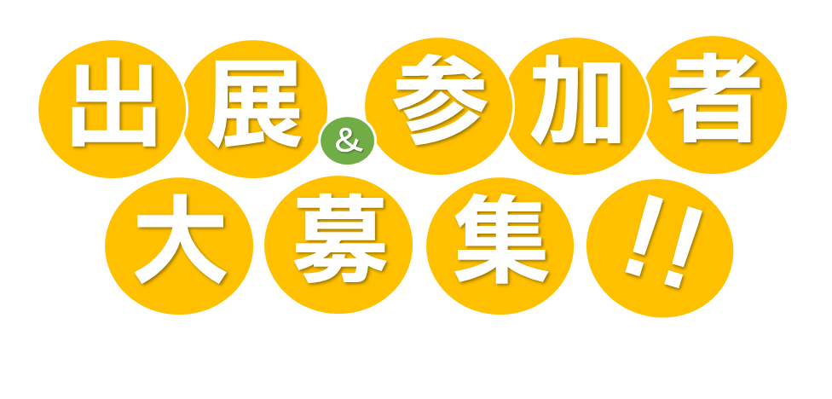

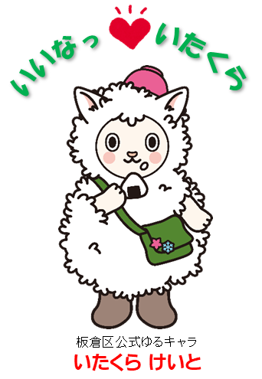

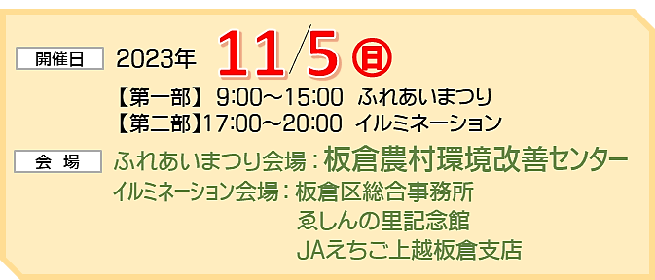
今年も一日だけの日程ですが「板倉ふれあいまつり」を開催します！
個性あふれる作品展示、丹精込めた野菜の販売、ステージパフォーマンスなど出展内容は自由です。
皆様の参加をお待ちしています！

申込期限 ： 令和７年９月１7日(水)

開催日
会 場
2023年
11 5
㊐
【第一部】 9：00～15：00 ふれあいまつり
【第二部】17：00～20：00 イルミネーション
ふれあいまつり会場 ： 板倉農村環境改善ｾﾝﾀｰ
ｲﾙﾐﾈｰｼｮﾝ会場 ： 板倉区総合事務所
ゑしんの里記念館
JAえちご上越板倉支店

みんなの作品展示
アート体験・ワークショップ
地元のお宝、絵画、書道、手芸、写真、保育園・小学校・中学校・高校生の作品展示など
【体験内容】
●長机・イス等は必要に応じて使用可
●その他の材料については各団体にてご準備ください。
板倉の特産品販売 ・ 屋台コーナー

自作農作物、そば、加工食品、キッチンカーなど、会場の盛り上げにつながる出店お待ちしています。

【展示仕様】
●展示パネル 1～4枚程度
（幅1,800㎜m×高さ900㎜）
●長机・イス等は必要に応じて使用可
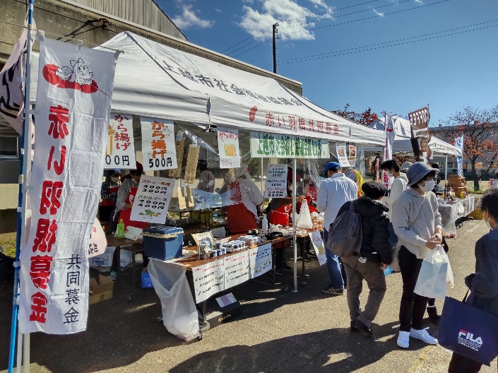
！！
集
募
大
者
加
参
展
出
＆


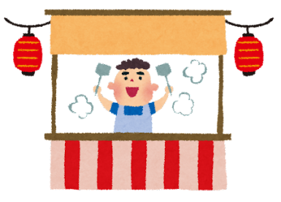

手作り作品の製作や水彩画体験、写真撮影など、来場者への体験教室を実施する団体等

【注意事項】
●テントはなるべく持参してください。レンタル備品（テント・机
・イス）を利用する場合は、料金をいただきます。
●会場内での調理は可能ですが、電気・水道等を使用する
場合は、仮設設置費用を別途いただきます。
●出店時に火気器具等（発電機含む）を使用する場合、必ず
消火器を持参してください。
●出店ブースは実行委員会が指定した場所でお願いします。
●出店者には、後日詳しい出店要領をご案内させていただ
きます。
★【協賛金】 1団体 5,000円／一口～（何口でも結構です。）

ステージイベント (会場：多目的ホール)
※新型コロナウイルス感染症の感染状況により、開催を中止・内容を変更する合があります。

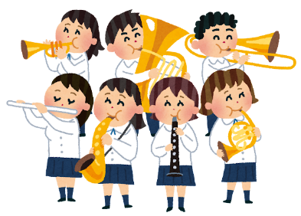
吹奏楽、ダンス、コーラスなど日ごろの活動の成果を発表してみませんか？
【 募 集 数 】 4団体程度
【出演時間】 1団体30分程度

体験型イベント（屋外）
フリーマーケット (上越市内の方に限ります。)
衣類、雑貨、クラフト、ご家庭の不用品など

和太鼓、体操、木工品の製作など、来場者への体験教室を実施する団体等
【販売禁止品】
・飲食物・生物・高額商品・お酒・たばこ
・医薬品・市販品・仕入れ品の転売
・その他法律に違反した物等
【出店料】 500円（当日現金にて）
１ﾌﾞｰｽ（幅2.5ｍ×奥行2.5ｍ程度）
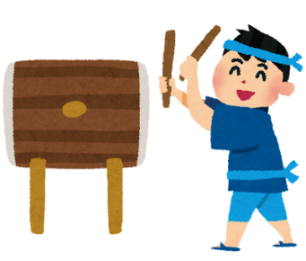
【体験内容】
●テント・長机・イス等は
必要に応じて使用可
●その他の材料については
各団体にてご準備ください。

裏面の応募用紙に必要事項ご記入の上、お申し込みください。
応募用紙は
こちらから
ダウンロード
できます

主 催
板倉ふれあいまつり実行委員会
問合せ
板倉ふれあいまつり実行委員会事務局 ： NPO法人 板倉まちづくり振興会
〒944-0131上越市板倉区針722-1 Tel.0255-78-4905 Fax.0255-78-4891 E-mail.i-shinko@joetsu.ne.jp

板倉ふれあいまつり2023
出 展 ・ 参 加 申 込 書
NPO板倉まちづくり振興会

E-mail ： i-shinko@joetsu.ne.jp

※申込書は、FAXまたはメールにて事務局までお送りください。事務局窓口でもお受けいたします。
団 体 名
代 表 者 名
代表者連絡先 | 住所 | 〒
 | TEL |  |  | FAX
 | 携帯 |  |  | e-mail
担当者連絡先 | お名前 |  |  | e-mail
 | (日中必ず連絡が取れる連絡先) TEL(携帯) |  |  |  | FAX

出 店 形 式 | 出店形式に✓をご記入ください。
 | 屋内 | □作品展示 □アート体験ワークショップ □ステージイベント
 | 屋外 | □飲食販売（焼きそば等） □物産販売（野菜） □キッチンカー
 |  | □体験イベント（太鼓等） □フリーマーケット □その他
具体的な 出展内容 | 上記内容について、なるべく具体的にご記入ください。 |  |  |  | ◆記入例
 |  |  |  |  | [展示] 写真展示 10点
 |  |  |  |  | 編み物作品 5点
 |  |  |  |  | [アート体験] こども工作
 |  |  |  |  | 折り紙作品作り
 |  |  |  |  | [食品販売] 焼きそば
 |  |  |  |  | コーヒー、手打ちそば
 |  |  |  |  | [フリーマーケット]
 |  |  |  |  | 衣類、雑貨

販売品目 （物産販売） （食品販売） | □ |  |  | □
 | □ |  |  | □
 | □ |  |  | □
 | □ |  |  | □
電源使用 （屋外） | □使用する 使用器具（ ） 消費電力（ W）
 | □使用しない
水道使用 (屋外) | □使用する （ 口）
 | □使用しない
備品 | □テント ( 張) ※出来るだけ持参してください。
 | □長 机 ( 台) |  | □展示用パネル （ 枚）
 | □イ ス ( 脚) |  | □その他 ( )
その他 特記事項

※ここに記載いただく個人情報は、板倉ふれあいまつり実行委員会が一括で管理し、板倉ふれあいまつりに関する管理業務以外に使用しません。

令和4年度募集チラシ
板倉ふれあいまつり 2023
回 覧
いいなっ板倉♡まちアート2022 with 板倉ふれあいまつり

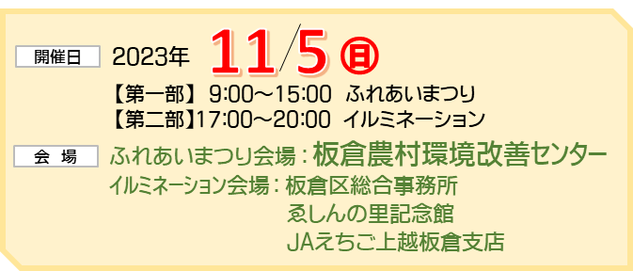
今年も一日だけの日程ですが「板倉ふれあいまつり」を開催します！ みなさんの個性あふれる作品展示や、丹精込めた野菜などを販売して、お祭りを盛り上げてください。
参加をお待ちしています！
募集締切 ： 令和５年９月１１日(月)

開催日
会 場
2023年
11 5
㊐
【第一部】 9：00～15：00 ふれあいまつり
【第二部】17：00～20：00 イルミネーション
ふれあいまつり会場 ： 板倉農村環境改善ｾﾝﾀｰ
ｲﾙﾐﾈｰｼｮﾝ会場 ： 板倉区総合事務所
ゑしんの里記念館
JAえちご上越板倉支店

板倉の特産品販売 ・ 屋台コーナー
みんなの作品展示
アート体験・ワークショップ
地元のお宝、絵画、書道、手芸、写真、保育園・小学校・中学校・高校生の作品展示など
【体験内容】
●長机・イス等は必要に応じて使用可
●その他の材料については各団体にてご準備ください。

自作農作物、そば、加工食品、キッチンカーなど、会場の盛り上げにつながる出店お待ちしています。

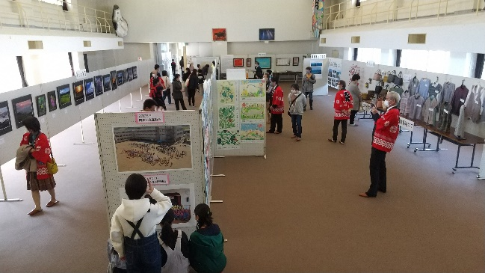
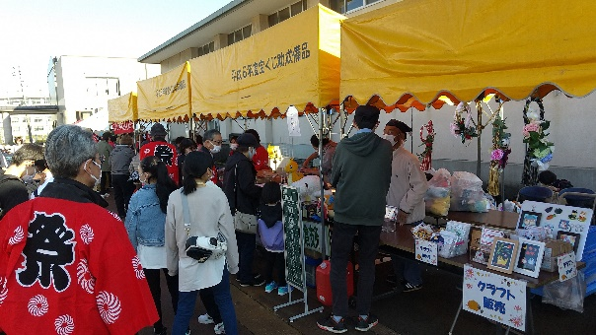
！！
集
募
大
者
加
参
展
出
＆

【展示仕様】●展示パネル（幅1,800㎜m×高さ900㎜）
1～4枚程度
●長机・イス等は必要に応じて使用可
【注意事項】
●テントはなるべく持参してください。レンタル備品（テント・机
・イス）を利用する場合は、料金をいただきます。
●会場内での調理は可能ですが、電気・水道等を使用する
場合は、仮設設置費用を別途いただきます。
●出店時に火気器具等（発電機含む）を使用する場合、必ず
消火器を持参してください。
●出店ブースは実行委員会が指定した場所でお願いします。
●出店者には、後日詳しい出店要領を郵送させていただき
ます。
【 出 店 料 】 キッチンカー・・・5,000円（当日現金にて）


手作り作品の製作や水彩画体験、写真撮影など、来場者への体験教室を実施する団体等
【申込・問合せ先】板倉ふれあいまつり実行委員会 事務局：特定非営利活動法人 板倉まちづくり振興会
〒944-0131上越市板倉区針722-1 Tel.0255-78-4905 Fax.0255-78-4891 E-mail.i-shinko@joetsu.ne.jp

フリーマーケット（屋外）
衣類、雑貨、クラフト、ご家庭の不用品など
和太鼓、体操、木工品の製作など、来場者への体験教室を実施する団体等
体験型イベント（屋外）




【販売禁止品】
・飲食物・生物・高額商品・お酒・たばこ・医薬品・市販品・仕入れ品の転売・その他法律に違反した物等
【出店料】
１ﾌﾞｰｽ（幅2ｍ×奥行2ｍ程度）
・・・500円（当日現金にて）

【体験内容】●テント・長机・イス等は必要に応じて使用可
●その他の材料については各団体にてご準備
ください。

チラシ裏面の応募用紙に必要事項ご記入の上、お申し込みください。

※新型コロナウイルス感染症の感染状況により、開催を中止・内容を変更する合があります。

板倉ふれあいまつり2022
出 展 ・ 参 加 申 込 書

NPO板倉まちづくり振興会

※申込書は、FAXまたはメールにて事務局までお送りください。事務局窓口でもお受けいたします。
団 体 名
代 表 者 名
代表者連絡先 | 住所 | 〒
 | TEL |  |  | FAX
 | 携帯 |  |  | e-mail
担当者連絡先 | お名前 |  |  | e-mail
 | (日中必ず連絡が取れる連絡先) TEL(携帯) |  |  |  | FAX

出 店 形 式 | 出店形式に✓をご記入ください。
 | □展示 □アート体験（屋内） □体験イベント（屋外） □物産販売（野菜）
 | □食品販売（焼きそば等） □キッチンカー □フリーマーケット □その他
具体的な 出展内容 | 上記内容について、なるべく具体的にご記入ください。 |  |  |  | ◆記入例
 |  |  |  |  | [展示] 写真展示 10点
 |  |  |  |  | 編み物作品 5点
 |  |  |  |  | [アート体験] こども工作
 |  |  |  |  | 折り紙作品作り
 |  |  |  |  | [食品販売] 焼きそば
 |  |  |  |  | コーヒー、手打ちそば
 |  |  |  |  | [フリーマーケット]
 |  |  |  |  | 衣類、雑貨

！！
集
募
大
者
加
参
展
出
＆
販売品目 （物産販売） （食品販売） | □ |  |  | □
 | □ |  |  | □
 | □ |  |  | □
 | □ |  |  | □
電源使用 （屋外） | □使用する 使用器具（ ） 消費電力（ W）
 | □使用しない
水道使用 (屋外) | □使用する （ 口）
 | □使用しない
備品 | □テント ( 張) ※出来るだけ持参してください。
 | □長 机 ( 台) |  | □展示用パネル （ 枚）
 | □イ ス ( 脚) |  | □その他 ( )
その他 特記事項

※ここに記載いただく個人情報は、板倉ふれあいまつり実行委員会が一括で管理し、板倉ふれあいまつりに関する管理業務以外に使用しません。

令和4年度チラシ 案
板倉ふれあいまつり 2022
回 覧
いいなっ板倉♡まちアート2022 with 板倉ふれあいまつり
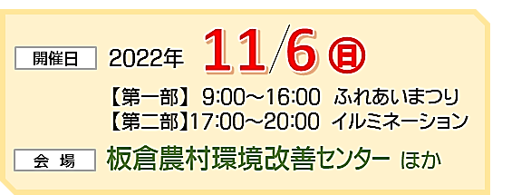

募集締切 ： 令和４年８月３０日(火)

元気があればまつりが出来る！まだコロナ禍が収束したわけではありませんが、少しでも地域の皆さんに笑顔・元気を届けたい！との想いから、今年も一日だけの日程ですが「板倉ふれあいまつり」を開催します！ みなさんの個性あふれる作品展示や、丹精込めた野菜などを販売して、お祭りを盛り上げてください。 参加をお待ちしています！

開催日
会 場
2022年
11 6
㊐
【第一部】 9：00～16：00 ふれあいまつり
【第二部】17：00～20：00 イルミネーション
板倉農村環境改善ｾﾝﾀｰ ほか

みんなの作品展示
板倉の特産品販売 ・ 屋台コーナー

地元のお宝、絵画、書道、手芸、写真、保育園・小学校・中学校・高校生の作品展示など
【展示仕様】●展示パネル（幅1,800㎜m×高さ900㎜）1～4枚程度
●長机・イス等は必要に応じて使用可
自作農作物、そば、加工食品、キッチンカーなど、会場の盛り上げにつながる出店お待ちしています。

【注意事項】
●テントはなるべく持参してください。レンタル備品（テント・机・
イス）を利用する場合は、料金をいただきます。
●会場内での調理は可能ですが、電気・水道等を使用する場合
は、仮設設置費用を別途いただきます。
●出店時に火気器具等（発電機含む）を使用する場合、必ず消火
器を持参してください。
●出店ブースは実行委員会が指定した場所でお願いします。
●出店者には、後日詳しい出店要領を郵送させていただきます。
【 出 店 料 】 キッチンカー・・・5,000円（当日現金にて）

！！
集
募
大
者
加
参
展
出
＆
アート体験・ワークショップ

手作り作品の製作や水彩画体験、写真撮影など、来場者への体験教室を実施する団体等
【体験内容】●長机・イス等は必要に応じて使用可
●その他の材料については各団体にてご準備ください。

フリーマーケット（屋外）
体験型イベント（屋外）
衣類、雑貨、クラフト、ご家庭の不用品など
【販売禁止品】
・飲食物・生物・高額商品・お酒・たばこ・医薬品・市販品・仕入れ品の転売・その他法律に違反した物等
【出店料】１ﾌﾞｰｽ（幅2ｍ×奥行2ｍ程度）・・500円（当日現金にて）
和太鼓、体操、木工品の製作など、来場者への体験教室を実施する団体等
【体験内容】●テント・長机・イス等は必要に応じて使用可
●その他の材料については各団体にてご準備ください。

【申込・問合せ先】板倉ふれあいまつり実行委員会 事務局：特定非営利活動法人 板倉まちづくり振興会
〒944-0131上越市板倉区針722-1 Tel.0255-78-4905 Fax.0255-78-4891 E-mail.i-shinko@joetsu.ne.jp

※新型コロナウイルス感染症の感染状況により、開催を中止・内容を変更する合があります。

！！
集
募
大
者
加
参
展
出
＆

キ リ ト リ 線

板倉ふれあいまつり2022出展申込書
NPO板倉まちづくり振興会

連絡先 | 団体名 | (代表者名)
 |  | (担当者名)
 | 住所 〒
 | 電話 FAX |  | 緊急連絡先 （携帯電話）
出展希望 | □作品展示 □アート体験 □物産販売 □屋台 □体験型イベント □フリマ（希望項目に☑）
出展内容 | (例：写真展示、手打ちそば販売、ヨガ体験講座、etc.)※出展(店)内容を簡単にご説明ください。
出展品目 販売品目
※ここに記載いただく個人情報は、板倉ふれあいまつり実行委員会が一括で管理し、板倉ふれあいまつりに関する管理業務以外に使用しません。

令和4年度チラシ 案 (回覧用)
板倉ふれあいまつり 2022
回 覧
いいなっ板倉♡まちアート2022 with 板倉ふれあいまつり

募集締切 ： 令和４年８月３０日(火)

開催日
会 場
2022年
11 6
㊐
【第一部】 9：00～15：00 ふれあいまつり
【第二部】17：00～21：00 イルミネーション
板倉農村環境改善ｾﾝﾀｰ ほか

元気があればまつりが出来る！まだコロナ禍が収束したわけではありませんが、少しでも地域の皆さんに笑顔・元気を届けたい！との想いから、今年も一日だけの日程ですが「板倉ふれあいまつり」を開催します！ みなさんの個性あふれる作品展示や、丹精込めた野菜などを販売して、お祭りを盛り上げてください。 参加をお待ちしています！

みんなの作品展示
アート体験・ワークショップ
地元のお宝、絵画、書道、手芸、写真、保育園・小学校・中学校・高校生の作品展示など
板倉の特産品販売 ・ 屋台コーナー
！！
集
募
大
者
加
参
展
出
＆

自作農作物、そば、加工食品などの物産販売
屋台・喫茶などの食品販売、キッチンカーなど



【注意事項】
●アルコールの提供は出来ません。
●テントは持参してください。レンタル備品（テント・机・イス）
を利用する場合は、料金をいただきます。
●会場内での調理は可能ですが、電気・水道等を使用する
場合は、仮設設置費用を別途いただきます。
●出店時に火気器具等（発電機含む）を使用する場合、必ず
消火器を持参してください。
●出店ブースは実行委員会が指定した場所でお願いします。
●出店者には、後日詳しい出店要領を郵送させていただき
ます。
●別途、出店料がかかります。
【申込・問合せ先】板倉ふれあいまつり実行委員会 事務局：特定非営利活動法人 板倉まちづくり振興会
〒944-0131上越市板倉区針722-1 Tel.0255-78-4905 Fax.0255-78-4891 E-mail.i-shinko@joetsu.ne.jp


手作り作品の製作や水彩画体験、写真撮影など、来場者への体験教室を実施する団体等

フリーマーケット（屋外）
衣類、雑貨、クラフト、ご家庭の不用品などの販売

【販売禁止品】
・飲食物・生物・高額商品・お酒・たばこ・医薬品・市販品・仕入れ品の転売・その他法律に違反した物等
【出店料】
１ﾌﾞｰｽ（幅2ｍ×奥行2ｍ程度）
・・・500円（当日現金にて）

和太鼓、体操、木工品の製作など、来場者への体験教室を実施する団体等
体験型イベント（屋外）


チラシ裏面の応募用紙に必要事項ご記入の上、お申し込みください。

※新型コロナウイルス感染症の感染状況により、開催を中止・内容を変更する場合があります。

板倉ふれあいまつり2022
出 展 ・ 参 加 申 込 書

NPO板倉まちづくり振興会

団 体 名
代 表 者 名
代表者連絡先 | 住所 | 〒
 | TEL |  | FAX
 | 携帯 |  | e-mail
担当者連絡先 | お名前 |  | e-mail
 | (当日必ず連絡が取れる連絡先) TEL(携帯) |  |  | FAX

出 店 形 式 (出店形式に✓) | □展示 □アート体験（屋内） □体験イベント（屋外） □物産販売（野菜）
 | □食品販売（焼きそば等） □キッチンカー □フリーマーケット □その他
屋内展示・体験 必 要 備 品 （必要備品に✓） | □展示パネル（ 枚） □長机 （ 台） □イス （ 脚）
 | □電源（ 必要 口 ・ 不要 ） □その他（ ）
屋 外 出 店 必 要 備 品 (必要備品に✓) | ※別途出店料、備品レンタル料がかかります。
 | □テント（持参 張・レンタル 張） □長机 （ 台） □イス （ 脚）
 | □電源（ 必要 口 ・ 不要 ） □給排水（ 必要 口 ・ 不要 ）
具 体 的 な 出 展 内 容 ・ 出店(販売)内容 |  |  |  | ◆記入例
 |  |  |  | [展示] 写真展示 10点
 |  |  |  | 編み物作品 5点
 |  |  |  | [アート体験] こども工作
 |  |  |  | 折り紙作品作り
 |  |  |  | [食品販売] 焼きそば、ｺｰﾋｰ
 |  |  |  | 手打ちそば
 |  |  |  | [フリーマーケット]
 |  |  |  | 衣類、雑貨

！！
集
募
大
者
加
参
展
出
＆
そ の 他 特 記 事 項

※出店者には後日、詳しい出店要領を郵送させていただきます。
※ここに記載いただく個人情報は、板倉ふれあいまつり実行委員会が一括で管理し、板倉ふれあいまつりに 関する管理業務以外に使用しません。
■申込書は、郵送・FAX またはメールにて事務局までお送りください。
事務局窓口でもお受けいたします。
■申込み締切り 令和４年８月３０日(火)必着
■郵送 〒944-0131 上越市板倉区針722-1
板倉まちづくり振興会
■FAX ０２５５-７８-４８９１ ■TEL ０２５５-７８-４９０５
■e-mail i-shinko@joetsu.ne.jp

